Foglio1
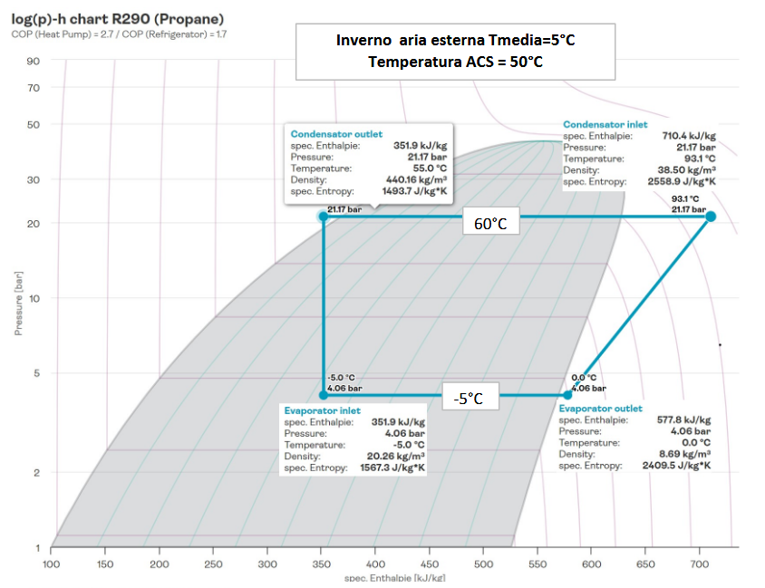
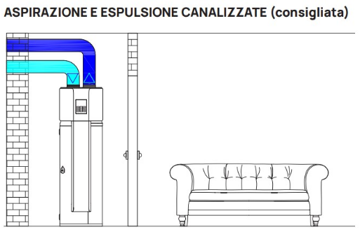
BOILER ACS R290 INSTALLATO DENTRO AMBIENTE
P compressore | 0.45 | kW
Diametro boiler | 0.5 | m
Altezza | 1.4 | m
Volume | 0.275 | m3
Area esterna | 2.6 | m2
Isolante
Ta=20°C
k poliuret. | 0.025 | W/mk
spessore | 4 | cm
hi H2O | 100 | W/m2k
he aria | 8 | W/m2k
T acs | 50 | °C
Tamb. interna | 20 | °C
Tacquedotto | 12.5 | °C
Tm aria estate | 25 | °C
Tm aria inverno | 5 | °C

CICLO FRIGORIFERO
Inverno |  |  | Estate
Tcond | 60 | °C | Tcond | 60 | °C
Tevap | -5 | °C | Tevap | 15 | °C
rend. compr. | 0.6 |  | rend. compres | 0.6
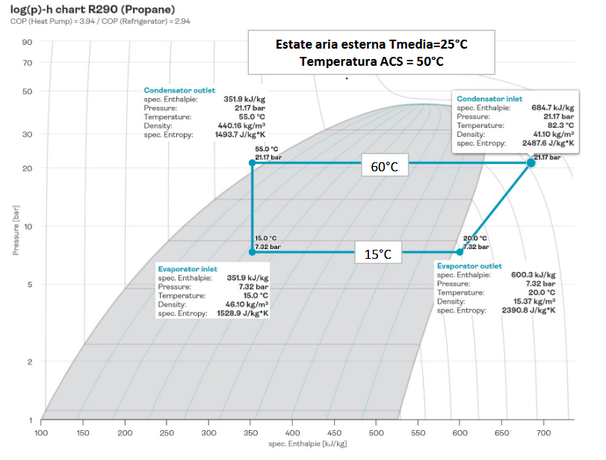
surr | 5 | °C | surr | 5 | °C
sott | 5 | °C | sott | 5 | °C
COP | 3.1 |  | COP | 3.94

BOILER INTERNO |  |  |  |  |  | BOILER ESTERNO INVERNO
Dispersioni a regime (sono uguali sia in inverno che estate) |  |  |  |  |  | Dispersioni a regime
U | 0.576 | W/m2k |  |  |  | U | 0.576 | W/m2k
Qd | 44.928 | W |  |  |  | Qd | 67.392 | W
Costo | 0.323 | € /giorno |  |  |  | Costo | 0.485 | € /giorno

Transitorio riscaldamento ACS |  |  |  |  |  | Transitorio riscaldamento ACS
Inverno |  |  | Estate |  |  | Inverno
Pcompr. | 0.45 | kW | Pcompr. | 0.45 | kW | Pcompr. | 0.45 | kW
Qs=Pc *COP | 1.395 | kW | Qs=Pc *COP | 1.773 | kW | Qs=Pc *COP | 1.395 | kW
Q H20=m Ct DT | 43168.1 | kJ | Q H20=m Ct DT | 43168.1 | kJ | Q H20=m Ct DT | 43168.1 | kJ
Tm ACS (50/12,5) | 31.25 | °C | Tm ACS (50/12,5) | 31.25 | °C | Tm ACS (50/12,5) | 31.25 | °C
Qd media | 16.848 | W | Qd media | 16.848 | W | Qd media | 67.392 | W
tempo | 31323.2 | s | tempo | 24581.09 | s | tempo= | 32515.7 | s
 | 8.70 | h |  | 6.83 | h |  | 9.03 | h
Costo giorno | 1.17 | €/g | Costo giorno | 0.92 | €/g | Costo giorno | 1.22 | €/g
 |  |  |  |  |  | mettere fuori il boiler non cambia molto!
REFFREDDAMENTO
Dopo 24 h di quanto si raffredda l'acqua?
tau | 768663
Tf | 46.81 | °C

RESITENZA ELETTRICA INTERNA
1- Che potenza deve avere la resistenza elettrica elettrica del boiler per ridurre il tempo di riscaldamento dell'acqua a 6 ore in inverno?
All'acqua oltre al Qs forniamo un Pel quindi il bilancio energetico diventa |  |  |  |  | Qs+Pel-Qd= Energia/t --> Pel= Qd-Qs+En/t
t (6 ore) | 21600 | s
Pel. resist. | 0.62 | kW

2- Con questa resistenza attiva quanto tempo ci vuole a portare l'acqua da 50 a 55°C?
Ti | 50 | °C
Tf | 55 | °C
Tm ACS (55/50) | 52.5 | °C
Q H20=m Ct DT | 5755.75 | kJ | DT di 5°C
Qs=Pc *COP | 1.395 | kW
Qd media | 48.672 | W
Pel | 0.62 | kW
tempo= Q/Ptot | 2927 | s
 | 48.78 | minuti

